CB-ST
Tên dự án | Hệ thống học từ vựng tiếng Anh thông minh
Module | Chat Bot
Người thực hiện | Nguyễn Quý Hạnh
Tổng số lượng | 31 |  | Đánh giá chung |  | Phân tích kết quả
Tested | 29 | Chatbot hoạt động thông minh, phản hồi nhanh và chính xác. Cần cải thiện khả năng xử lý ngoại lệ và thông báo lỗi khi gặp dữ liệu đầu vào không hợp lệ. |  |  | Tỷ lệ Pass là 80.65% (25/29). Lỗi nghiêm trọng nhất là hệ thống bị treo khi tra cứu từ không tồn tại. Một số case Negative khó thực hiện đầy đủ do giới hạn của môi trường localhost.
Pending | 2
PASS | 25
FAIL | 4
Pass% | 80.65%
ERROR | 4

Mã trường hợp kiểm thử | Mục đích kiểm thử | Phân loại | Các bước thực hiện | Kết quả mong muốn | Dữ liệu đầu vào | Kết quả kiểm thử | Số lỗi | Ghi chú
CB-ST | Chatbot
CB-ST-01-H | Truy cập Chatbot khi chưa / đã đăng nhập | Positive | 1) Đăng nhập hợp lệ. 2) Mở mục Chatbot từ menu. | Vào được màn E-Vocab Chat Coach (hoặc tên hiển thị tương đương). | N/A | PASS
CB-ST-01-L |  | Negative | 1) Không đăng nhập (hoặc xóa token). 2) Truy cập URL trang Chatbot. | Chuyển hướng tới đăng nhập hoặc từ chối truy cập theo chính sách. | N/A | PASS
CB-ST-01-T |  | Negative | 1) Đang ở màn Chatbot với phiên sắp hết hạn. 2) Gửi một tin nhắn khi token đã hết hạn. | Hệ thống yêu cầu đăng nhập lại hoặc không tiếp tục với phiên không hợp lệ. | N/A | Pending
CB-ST-01-B |  | Negative | 1) Hai tab cùng trình duyệt: tab 1 đăng xuất, tab 2 vẫn mở Chatbot. 2) Thao tác gửi tin trên tab 2. | Hành vi nhất quán với xác thực; không hiển thị dữ liệu sai người dùng. | N/A | FAIL | 1 | Chat không được đồng bộ ngay lập tức, chỉ đồng bộ lại khi quay lại trang chat bot 1 lần nữa
CB-ST-02-H | Tải lịch sử khi vào màn hình | Positive | 1) Tài khoản đã có vài lượt hội thoại đã lưu. 2) Mở Chatbot và chờ hết trạng thái tải. | Tin hiển thị đúng thứ tự thời gian; phân biệt được tin người dùng và trợ lý. | username: hanh61451@gmail.com | PASS
CB-ST-02-T |  | Positive | 1) Tài khoản mới, chưa chat. 2) Mở Chatbot. | Hiển thị trạng thái rỗng / lời mời gửi tin đầu tiên; không báo lỗi giả. | username: hanh671@gmail.com pass: Hanh16090204. | PASS
CB-ST-02-L |  | Negative | 1) Giả lập backend lịch sử không phản hồi. 2) Mở Chatbot. | Có thông báo lỗi hoặc trạng thái thất bại rõ; không trắng trang vĩnh viễn. | username: hanh61451@gmail.com | FAIL | 1 | Lập tức quay về trang đăng nhập
CB-ST-03-H | Gửi tin — tra từ (nghĩa, phiên âm, định nghĩa) | Positive | 1) Gửi yêu cầu tra một từ tiếng Anh phổ biến. 2) Đọc bubble trợ lý. | Có đủ thông tin theo thiết kế (từ, phiên âm, nghĩa/định nghĩa…). | username: hanh61451@gmail.com prompt: từ population là gì | PASS
CB-ST-03-L |  | Positive | 1) Gửi yêu cầu tra từ không tồn tại hoặc chuỗi vô nghĩa. 2) Quan sát phản hồi. | Thông báo không tìm thấy hoặc không phân tích được; không crash. | username: hanh61451@gmail.com prompt: từ sdlkfjsjdlf là gì | PASS
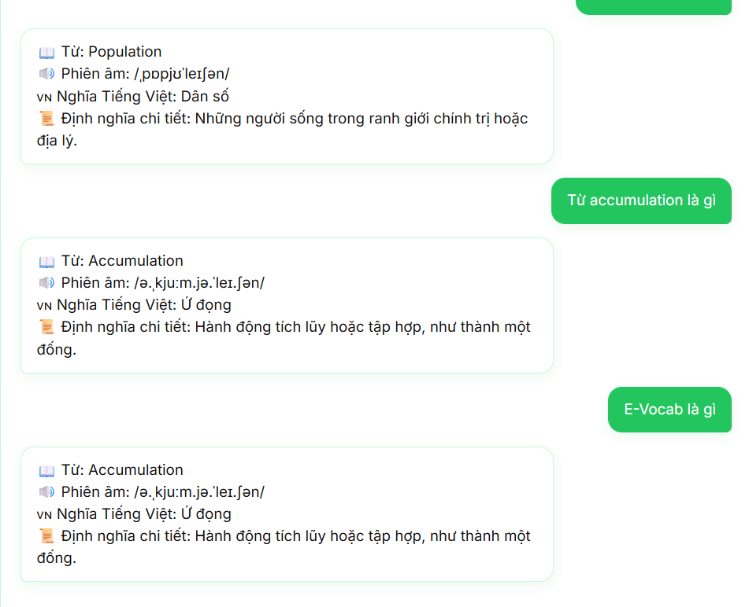
CB-ST-04-H | Gửi tin — phát âm | Positive | 1) Gửi yêu cầu phát âm cho từ có audio trong từ điển. 2) Bấm nút nghe (nếu có). | Có nội dung hướng dẫn; audio phát được hoặc có thông báo rõ nếu trình duyệt chặn. | username: hanh61451@gmail.com prompt: cho tôi cách đọc | PASS
CB-ST-04-T |  | Positive | 1) Yêu cầu phát âm từ không có URL audio. 2) Quan sát bubble. | Vẫn có phiên âm chữ / gợi ý thay thế theo thiết kế. | username: hanh61451@gmail.com prompt: từ population là gì | PASS
CB-ST-05-H | Ý định nghiệp vụ phụ: chào hỏi, hỏi chức năng, giới thiệu nền tảng | Positive | 1) Gửi “chào”, “bạn làm gì được”, “E-Vocab là gì” lần lượt. | Mỗi ý nhận phản hồi phù hợp nhóm chức năng đã thiết kế. | username: hanh61451@gmail.com prompt: E-Vocab là gì | FAIL | 1 | chatbot lặp lại câu nói gần đây nhất thay vì tạo ra câu mới
CB-ST-06-H | Câu ngoài phạm vi / không hiểu | Negative | 1) Gửi câu không liên quan học từ vựng. | Phản hồi mời làm rõ hoặc từ chối lịch sự; không trả lời bừa như tra từ. | username: hanh61451@gmail.com prompt: Bạn có biết Đạt là ai không | PASS
CB-ST-07-H | Tin nhắn rỗng / không hợp lệ | Negative | 1) Để trống hoặc chỉ khoảng trắng. 2) Thử gửi (nút Gửi / Enter). | Không tạo tin rỗng trên luồng chính; nút gửi vô hiệu hoặc không có tác dụng theo thiết kế. | username: hanh61451@gmail.com prompt: | PASS
CB-ST-07-B |  | Negative | 1) Nhập chuỗi dài tới giới hạn ô nhập. 2) Gửi. | Hệ thống chấp nhận trong giới hạn hoặc báo vượt quá; không lỗi im lặng. | username: hanh61451@gmail.com prompt: cho tôi phiên âm và cách phát âm của 1 từ ngẫu nhiêncho tôi phiên âm và cách phát âm của 1 từ ngẫu nhiêncho tôi phiên âm và cách phát âm của 1 từ ngẫu nhiêncho tôi phiên âm và cách phát âm của 1 từ ngẫu nhiêncho tôi phiên âm và cách phát âm của 1 từ ngẫu nhiêncho tôi phiên âm và cách phát âm của 1 từ ngẫu nhiêncho tôi phiên âm và cách phát âm của 1 từ ngẫu nhiêncho tôi phiên âm và cách phát âm của 1 từ ngẫu nhiêncho tôi phiên âm và cách phát âm của 1 từ ngẫu nhiêncho tôi phiên âm và cách phát âm | PASS
CB-ST-08-H | Ngữ cảnh từ (hỏi tiếp không nhắc lại từ) | Negative | 1) Tra từ X thành công. 2) Gửi tiếp “cách đọc” hoặc “nghĩa là gì” không nhắc X. | Trợ lý ám chỉ đúng từ X. | username: hanh61451@gmail.com prompt: Từ prompt / nghĩa của nó là gì | PASS |  | Có thể vẫn cho qua vì nó cho output giống y hệt nhau, output ban đầu đã bao gồm cả từ, phiên âm, nghĩa và định nghĩa
CB-ST-08-T |  | Negative | 1) Mở phiên mới / chưa tra từ nào. 2) Gửi “cách đọc” không kèm từ. | Bot hỏi lại hoặc đưa ví dụ cách hỏi. | username: hanh61451@gmail.com prompt: cho tôi cách đọc | FAIL | 1 | 1. Chat này không chia ra làm nhiều phiên được 2. Bot sẽ dùng từ gần nhất để đưa ra phát âm của nó
CB-ST-09-H | Quiz — điều kiện tạo đề | Positive | 1) Đảm bảo kho từ đủ điều kiện. 2) Gửi yêu cầu làm quiz. | Nhận lời mời và (theo UI) có thể bắt đầu bài với số câu hợp lệ. | username: hanh61451@gmail.com prompt: tôi muốn làm một bài quiz | PASS
CB-ST-10-H | Quiz — luồng làm bài | Positive | 1) Chấp nhận quiz. 2) Trả lời tất cả câu đúng. 3) Đọc tổng kết. | Tổng kết ghi nhận đúng 100%; không thiếu câu. | username: hanh61451@gmail.com prompt: tôi muốn làm một bài quiz sau đó bấm chấp nhận | PASS
CB-ST-10-T |  | Positive | 1) Làm quiz có cả đúng và sai. 2) Xem từng phản hồi và tổng kết. | Số câu đúng khớp; phần “cần xem lại” liệt kê câu sai. | username: hanh61451@gmail.com prompt: tôi muốn làm một bài quiz sau đó bấm chấp nhận | PASS
CB-ST-11-H | Quiz — hoãn / hủy lời mời | Positive | 1) Nhận lời mời quiz. 2) Chọn Để sau / hủy lời mời. | Quay về chat bình thường; có tin phản hồi phù hợp. | username: hanh61451@gmail.com prompt: tôi muốn làm một bài quiz sau đó bấm từ chối | PASS
CB-ST-11-T |  | Positive | 1) Để sau. 2) Gửi lại yêu cầu quiz. | Tạo lời mời/quiz mới không lỗi. | username: hanh61451@gmail.com prompt: tôi muốn làm một bài quiz sau đó bấm từ chối, sau đó gửi prompt tương tự | PASS
CB-ST-12-H | Xóa lịch sử | Positive | 1) Có tin trong khung chat. 2) Bấm Dọn cuộc trò chuyện. 3) Xác nhận Xóa. | Khung chat trống; trạng thái quiz tạm trên client (nếu có) được xóa theo thiết kế. | username: hanh61451@gmail.com | PASS
CB-ST-12-T |  | Positive | 1) Mở hộp thoại xóa. 2) Chọn Hủy. | Lịch sử giữ nguyên. | username: hanh61451@gmail.com | PASS
CB-ST-12-L |  | Negative | 1) Giả lập API xóa thất bại. 2) Xác nhận Xóa. | Lịch sử không bị mất một phần không nhất quán; có phản hồi lỗi nếu thiết kế có. | username: hanh61451@gmail.com chặn url trong devtools | PASS
CB-ST-12-B |  | Negative | 1) Không có tin, quiz không chờ. 2) Quan sát nút dọn. | Nút vô hiệu hoặc không gây hành động nguy hiểm theo thiết kế. | username: hanh61451@gmail.com | PASS
CB-ST-13-L | Lỗi mạng / máy chủ chat | Negative | 1) Gửi tin. 2) Ngắt mạng trước khi nhận reply. | Hiển thị thông báo lỗi kết nối; có thể thử lại sau. | username: hanh61451@gmail.com | Pending |  | Server đang để localhost, rất khó để test được trường hợp này
CB-ST-14-H | Bảo mật & tách dữ liệu | Negative | 1) User A chat vài câu. 2) Đăng nhập User B thiết bị khác, mở Chatbot. | B chỉ thấy lịch sử của B. | username1: hanh61451@gmail.com username2: hanh6171@gmail.com | PASS
CB-ST-15-H | UX tải & nhập liệu | Positive | 1) Gửi tin. 2) Quan sát khi chờ phản hồi. | Có chỉ báo “đang soạn trả lời” hoặc tương đương. | username: hanh61451@gmail.com prompt bất kì | PASS
CB-ST-15-T |  | Positive | 1) Trong lúc đang làm quiz (câu hỏi hiển thị). 2) Thử gõ vào ô chat. | Ô nhập bị khóa hoặc không gửi được theo thiết kế phiên quiz. | username: hanh61451@gmail.com prompt: tôi muốn làm một bài quiz sau đó bấm chấp nhận | PASS
CB-ST-16-H | End-to-end đa tính năng trong một phiên | Positive | 1) Tra từ → phát âm → làm vài câu quiz → dọn lịch sử. | Mỗi bước hoàn thành được; sau dọn, màn hình sạch theo thiết kế. |  | PASS

